Hoja1
Tablón

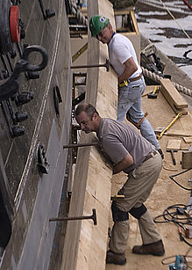

Tablón de madera de los empleados en la construcción de un barco.

Se denomina tablón (aumentativo del latín: tabula ) a una pieza de madera plana, alargada y rectangular, de caras paralelas, más alta o larga que ancha, empleado en la construcción de barcos, casas, puentes, etc...1

Suele ser de madera aserrada, con más de 38 mm de espesor, y de una anchura normalmente superior a 63 mm. Si la anchura es inferior a 63 mm y el espesor menor de 38 mm se denomina tabla.

También recibe el nombre de tablón una plancha de madera u otro material (compuesta de un tablero o más) donde se cuelgan de la pared los anuncios para ser leídos por un determinado público (por ejemplo un boletín). De estas palabras ha derivado en el tablón de anuncios digital Bulletin Board System.

